Book Cover
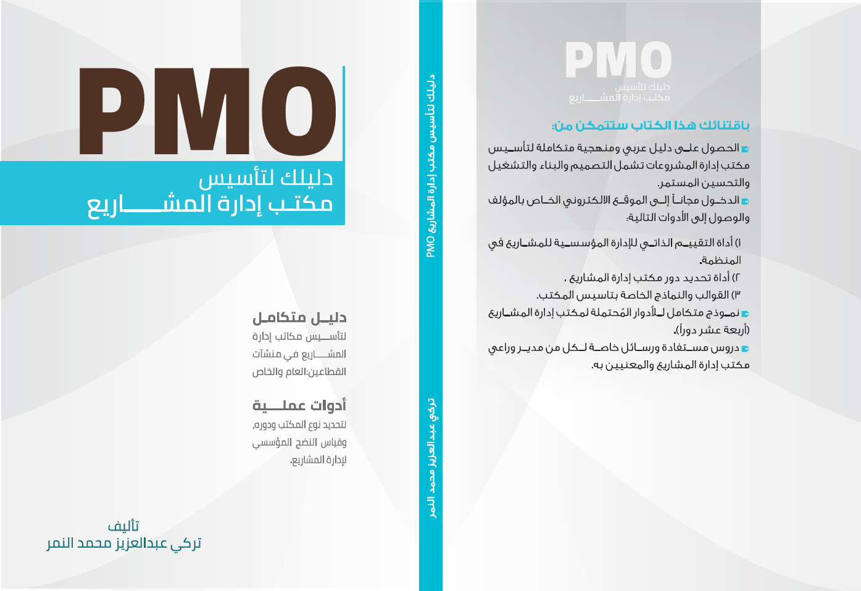

SMCI
Category التصنيف | Activities الأنشطة | Standardized |  |  |  | Measure |  |  | Control |  |  | Improve
 |  | يوجد في المنظمة جهة مختصة بتطوير العمليات؟ | العملية موثقة ومكتوبة؟ | العملية مبلغة لجميع الاطراف ذات العلاقة وتم التدريب عليها؟ | العملية مطبقة بشكل كامل ويتم الالتزام بها؟ | العملية لها مقاييس لقياس أدائها؟ | تم تحديد الحدود العليا والحدود الدنيا لقيم مؤشرات العملية؟ | يتم تحديد العمليات الحرجة والمهمة ومعاييرها ومقاييس خاصة بها | يوجد خطة لمراقبة العملية والسيطرة عليها؟ | خطة مراقبة العملية والسيطرة عليها مطبقة ومفعلة؟ | يتم ملاحظة ومراقبة أداء العملية مع مرور الوقت؟ | يتم تحديد الأسباب الرئيسية لمكامن الخلل في العملية؟ | يتم تحديد الحلول لتلافي الخلل في العملية والتخطيط لها؟ | يتم تطبيق الحلول لتلافي الخلل في العملية وتحسين أدائها؟
 |  | Governing body is there? | Process is documented? | Process is communicated to all parties? | Process is applied consistently across organization | Process has measures? | Process measures boundries are defined (upstream-downstream) | Critical Processes have charachteristics and measures | process control plan is created? | process control plan is implemented | process performance is observed over time | process root cause problem is defined? | Improvement solutions have been defined and planned? | Improvement solutions have been implemented and integrated?
Project Management Processes عمليات إدارة المشاريع | Project Initiation Process عملية البدء في المشروع | Yes | Yes | Yes | Yes | Yes | Yes | Yes | Yes | Yes | Yes | Yes | Yes | No
 | Project Planning Process عملية التخطيط للمشروع | Yes | Yes | Yes | Yes | Yes | Yes | No | No | No | No | No | No | No
 | Project Execution Process عملية تنفيذ المشروع | Yes | Yes | Yes | Yes | Yes | Yes | No | No | No | No | No | No | No
 | Project Monitoring & Controlling Process عملية المراقبة والتحكم بالمشروع | No | No | No | No | No | No | Yes | Yes | Yes | Yes | Yes | Yes | Yes
 | Closing الإغلاق | No | Yes | No | Yes | Yes | Yes | No | Yes | No | Yes | No | Yes | Yes
Program Management Processes عمليات إدارة البرامج | Program Definition Process عملية تعريف البرنامج | No | No | No | No | No | No | No | No | No | No | No | No | No
 | Program Delivery Process عملية تنفيذ وتسليم البرنامج | Yes | Yes | Yes | Yes | Yes | Yes | No | No | No | No | No | No | No
 | Program Closure Process عملية إغلاق البرنامج | Yes | Yes | Yes | Yes | Yes | Yes | No | No | Yes | No | No | No | No
Portfolio Management Processes عمليات إدارة المحافظ | Portfolio Initiation Process عملية البدء في المحفظة | No | No | No | No | No | No | No | No | Yes | No | No | No | No
 | Portfolio Planning Process عملية التخطيط للمحفظة | No | No | No | No | No | No | No | No | Yes | Yes | Yes | No | No
 | Portfolio Execution Process عملية تنفيذ المحفظة | Yes | Yes | Yes | Yes | Yes | Yes | No | No | Yes | No | Yes | Yes | No
 | Portfolio Optimization Process عملية رفع الفعالية للمحفظة | Yes | Yes | Yes | Yes | Yes | Yes | No | No | No | No | No | No | No

 |  | 62.50% |  |  |  | 50.00% |  |  | 36.11% |  |  | 27.78%
Standardized | 62.50%
Measure | 50.00%
Control | 36.11%
Improve | 27.78%
By Domain
Project | 48.26%
Program | 43.33%
Portfolio | 44.62%
OE's | 30.46%

 |  | 42% |  |  |  |  |  |  | Over all Orginizational Maturity النسبة العامة للنضج المؤسسي لإدارة المشاريع

